Sheet1



绿： | 暗淡黄铜
蓝： | 海纹石/月光石/猫眼石/镀银
紫： | 金子（金边）
橙： | 偏光钻石

Sheet2
品质 | 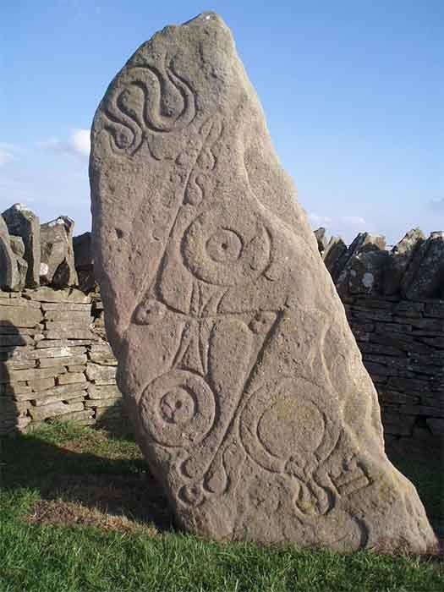 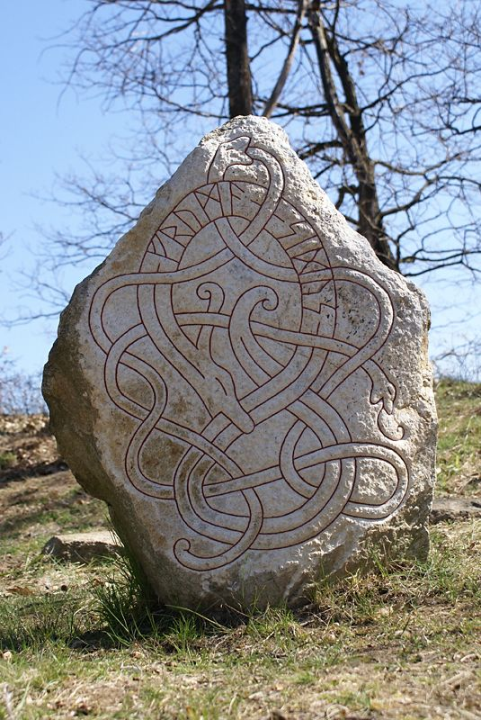 材质
橙色品质 | 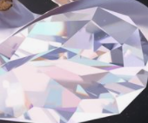 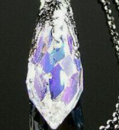 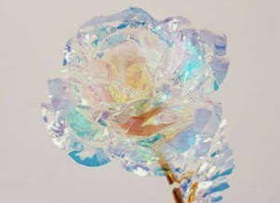 偏光宝石（通透度高）
紫色品质 | 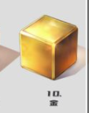 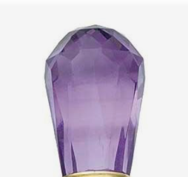 金（璀璨一些，和铜要需分开）/紫宝石/不透光宝石
蓝色品质 | 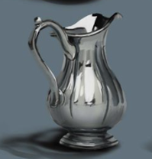 银（不偏光）
绿色品质 | 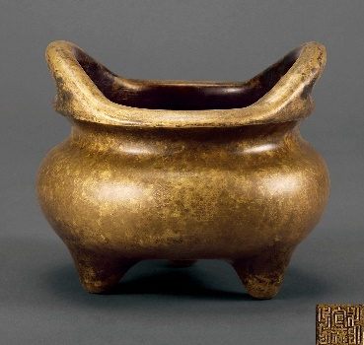 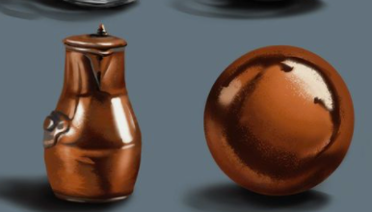 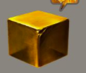 黄铜（有些斑驳）

需要考虑：勾线图和石板契合，是凸出来还是陷进去填充
勾线动画表现：自上而下逐渐出现
套装表现特显：可以不变，仍然在石板自有的金线上做特效

